Sheet1
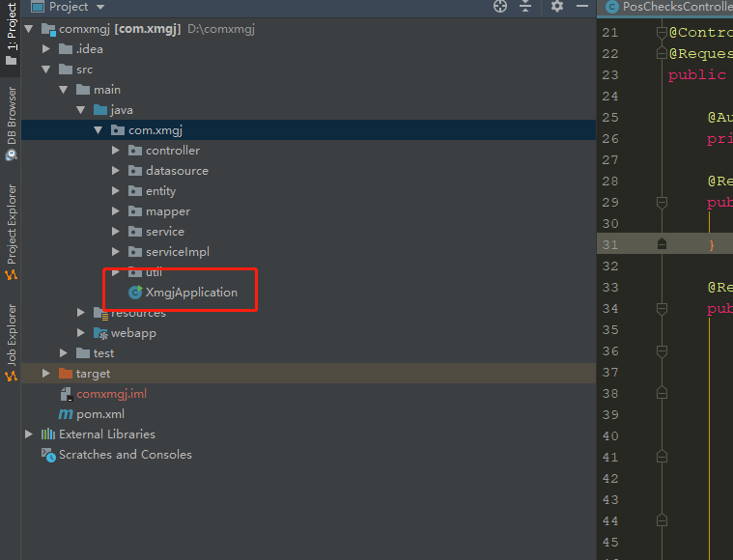

Run the main method in the red box to access the link below

http://localhost:8081/export/index | Check Integrity Report： |  | http://localhost:8081/export/integrityReportIndex

Clicking export generates a.xls file in the project's folder Report path
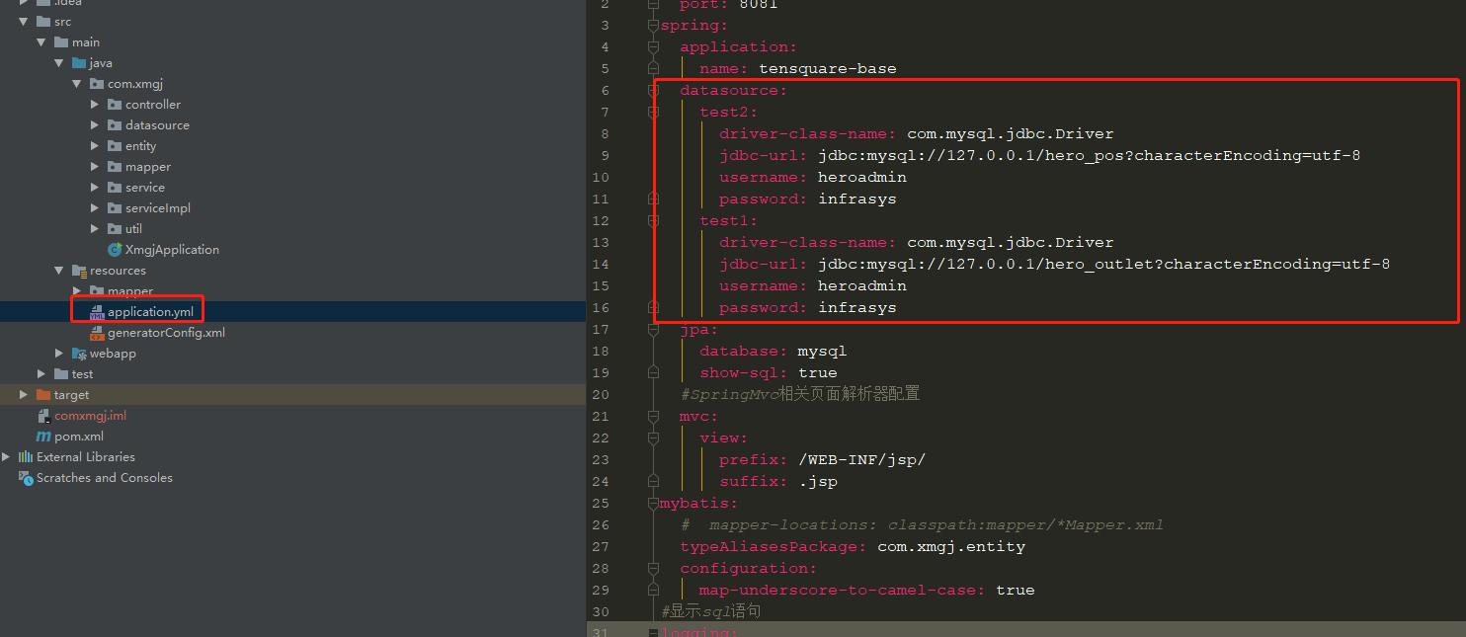

Configure connection data sources

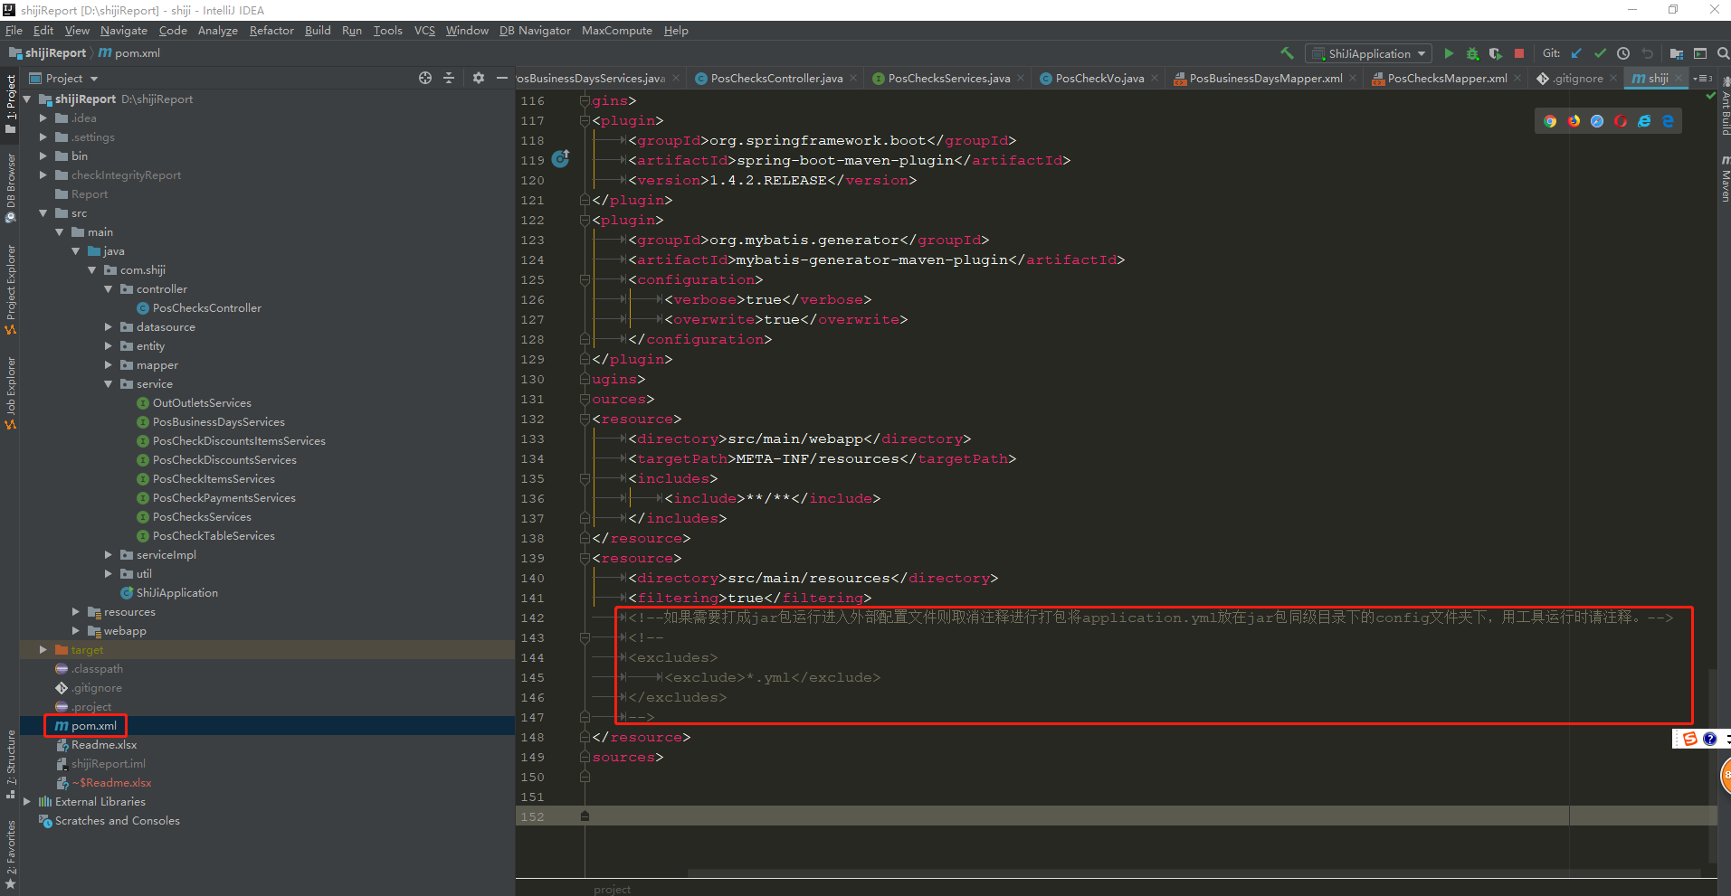

当需要达成jar时请把上面红框的先取消注释在进行打包，并且请在打成jar包的同级下创建一个config文件夹将项目中的application.yml放在里面，我们需要修改数据库配置直接在config里面的application.yml进行修改就行了。如果不打成jar包运行请注释掉，不然项目也会去请求项目同级目录下的config里面的application.yml。 |  | 产生报表的路径在jar包目录的同级文件夹checkIntegrityReport(存放的是不完整数据的报表)， Report文件夹存放的是数据报表，我们不需要配置文件夹路径，项目会自己创建。

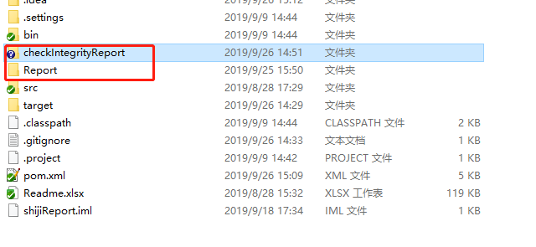

注意事项：当我们在修改application.yml时请不要去动里面配置的空格，因为.yml是通过空格来进行读取配置的。

